Simplified Model
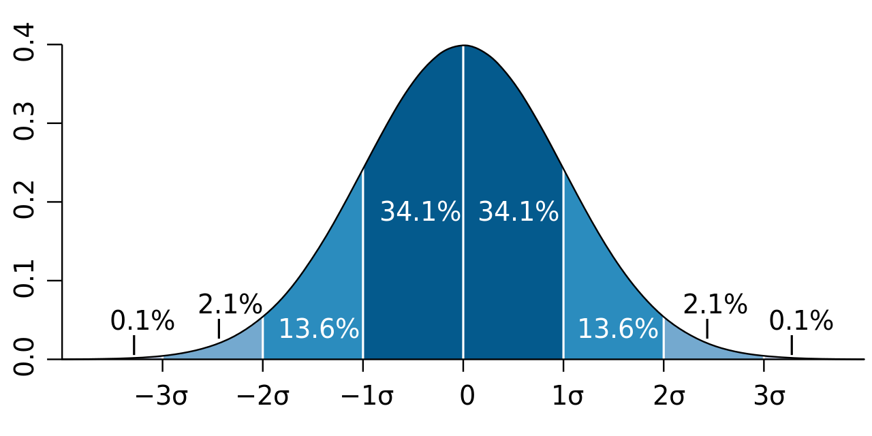
...
 | Campus 10
 | taille établissement | 1,223 Personnes
 | espérance % | 15.00%
 | espérance | 183 Personnes
 | écart-type % | 4.00%
 | écart-type | 49 Personnes
 | écart-max | 147 Personnes
 | amplitude | 294 Personnes

Evolution du nombre de commande pour un établissement de petite taille sur l'année 2022-2023 (tendance stationnaire)
1/1/2022 | 0
1/2/2022 | 0
1/3/2022 | 0
1/4/2022 | 59
1/5/2022 | 101
1/6/2022 | 86
1/7/2022 | 95
1/8/2022 | 93
1/9/2022 | 64
1/10/2022 | 98
1/11/2022 | 47
1/12/2022 | 113
1/13/2022 | 96
1/14/2022 | 89
1/15/2022 | 66
1/16/2022 | 64
1/17/2022 | 78
1/18/2022 | 89
1/19/2022 | 80
1/20/2022 | 94
1/21/2022 | 66
1/22/2022 | 71
1/23/2022 | 85
1/24/2022 | 100
1/25/2022 | 67
1/26/2022 | 81
1/27/2022 | 102
1/28/2022 | 118
1/29/2022 | 92
1/30/2022 | 62
1/31/2022 | 90
2/1/2022 | 90
2/2/2022 | 46
2/3/2022 | 77
2/4/2022 | 80
2/5/2022 | 84
2/6/2022 | 0
2/7/2022 | 0
2/8/2022 | 0
2/9/2022 | 0
2/10/2022 | 0
2/11/2022 | 0
2/12/2022 | 0
2/13/2022 | 0
2/14/2022 | 0
2/15/2022 | 105
2/16/2022 | 71
2/17/2022 | 96
2/18/2022 | 92
2/19/2022 | 80
...
Nombre de commandes | date | variable aléatoire | Nombre de commandes |  | Date | Total commandes
0 | 2022-01-01 | 0.90957185939 | 0 |  | 2022-01-01 | 2163
0 | 2022-01-02 | 0.56147093692 | 0 |  | 2022-02-01 | 1545
0 | 2022-01-03 | 0.65939657737 | 0 |  | 2022-03-01 | 2261
0 | 2022-01-04 | 0.15353689563 | 0 |  | 2022-04-01 | 1515
0 | 2022-01-05 | 0.44446474043 | 0 |  | 2022-05-01 | 8919
0 | 2022-01-06 | 0.34644828291 | 0 |  | 2022-06-01 | 9021
0 | 2022-01-07 | 0.85206578919 | 0 |  | 2022-07-01 | 1731
 |  |  | 0 |  | 2022-08-01 | 2
 |  |  | 0 |  | 2022-09-01 | 23249
 |  |  | 0 |  | 2022-10-01 | 17833
 |  |  | 0 |  | 2022-11-01 | 24464
 |  |  | 0 |  | 2022-12-01 | 14526
 |  |  | 0 |  | 2023-01-01 | 36433
 |  |  | 0 |  | 2023-02-01 | 24633
 |  |  | 0 |  | 2023-03-01 | 40889
 |  |  | 0 |  | 2023-04-01 | 27090
 |  |  | 0 |  | 2023-05-01 | 40565
 |  |  | 0 |  | 2023-06-01 | 39008
 |  |  | 0 |  | 2023-07-01 | 7775
 |  |  | 0 |  | 2023-08-01 | 5
 |  |  | 0 |  | 2023-09-01 | 38100
 |  |  | 0 |  | 2023-10-01 | 25467
 |  |  | 0 |  | 2023-11-01 | 34831
 |  |  | 0 |  | 2023-12-01 | 22580
 |  |  | 0 |  | 2024-01-01 | 42631
 |  |  | 0 |  | 2024-02-01 | 32096
 |  |  | 0 |  | 2024-03-01 | 56030
 |  |  | 0 |  | 2024-04-01 | 37726
 |  |  | 0 |  | 2024-05-01 | 55813
 |  |  | 0 |  | 2024-06-01 | 53474
 |  |  | 0 | 0 | 2024-07-01 | 9258
 |  |  | 0 |  | 2024-08-01 | 1716
 |  |  | 0 |  | 2024-09-01 | 53870
Total commandes mensuelles
 |  |  | 0 |  | 2024-10-01 | 39048
 |  |  | 0 |  | 2024-11-01 | 53421
 |  |  |  |  | 2024-12-01 | 29645
...

Real Model
...
taille établissement | 1,223 Personnes
écart-type % | 4.00%
écart-type | 49 Personnes
écart-max | 147 Personnes
amplitude | 294 Personnes

 | Nombre de commandes
1/1/2022 | 0
1/2/2022 | 0
1/3/2022 | 0
1/4/2022 | 79
1/5/2022 | 89
1/6/2022 | 83
1/7/2022 | 76
1/8/2022 | 65
1/9/2022 | 65
1/10/2022 | 82
1/11/2022 | 73
1/12/2022 | 82
1/13/2022 | 74
1/14/2022 | 88
1/15/2022 | 85
1/16/2022 | 64
1/17/2022 | 65
1/18/2022 | 49
1/19/2022 | 91
1/20/2022 | 74
1/21/2022 | 46
1/22/2022 | 72
1/23/2022 | 77
1/24/2022 | 83
1/25/2022 | 88
1/26/2022 | 86
1/27/2022 | 65
1/28/2022 | 73
1/29/2022 | 96
1/30/2022 | 89
1/31/2022 | 90
2/1/2022 | 83
2/2/2022 | 129
2/3/2022 | 106
2/4/2022 | 81
2/5/2022 | 66
2/6/2022 | 0
2/7/2022 | 0
2/8/2022 | 0
2/9/2022 | 0
2/10/2022 | 0
2/11/2022 | 0
2/12/2022 | 0
2/13/2022 | 0
2/14/2022 | 0
2/15/2022 | 115
2/16/2022 | 106
2/17/2022 | 103
2/18/2022 | 108
2/19/2022 | 104
...
Campus 10
variable aléatoire | % pop | Nombre de commandes
0.27067896056 | 1 | 0
0.059125324616 | 1 | 0
0.67392842371 | 1 | 0
0.63996169278 | 0.8 | 161
0.65329029066 | 0.8 | 163
0.10300620894 | 0.8 | 98
0.3369304677 | 0.8 | 131
0.2880180998 | 0.8 | 125
0.75132758659 | 0.8 | 174
0.29229249456 | 0.8 | 126
0.47662867216 | 0.8 | 145
0.3071055721 | 0.8 | 128
0.32237782188 | 0.8 | 129
0.58231860848 | 0.8 | 155
0.65103394535 | 0.8 | 162
0.60474437333 | 0.8 | 158
0.46965392926 | 0.8 | 144
0.46070903027 | 0.8 | 143
0.38136817555 | 0.8 | 135
0.24064582349 | 0.8 | 120
0.73500255622 | 0.8 | 172
0.10224133445 | 0.8 | 98
0.983467822 | 0.8 | 231
0.76060375215 | 0.8 | 175
0.53735775763 | 0.8 | 151
0.95267141005 | 0.8 | 213
0.36046784983 | 0.8 | 133
0.75098000896 | 0.8 | 174
0.35898305312 | 0.8 | 133
0.89873257471 | 0.8 | 197
0.70226769461 | 0.8 | 168
0.083934064609 | 1 | 116
0.81685293111 | 1 | 228
0.52953064392 | 1 | 188
0.96276753877 | 1 | 271
0.21966845996 | 1 | 146
0.24503428599 | 1 | 0
0.98293705351 | 1 | 0
0.15119037283 | 1 | 0
0.36633638384 | 1 | 0
0.85245169847 | 1 | 0
0.66689679483 | 1 | 0
0.87127206624 | 1 | 0
0.14202364867 | 1 | 0
...

